EditarBarra_obs1
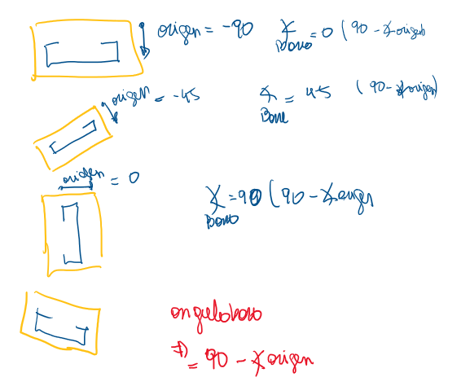
angulode barra es 90 menos el angulo del vector origen del path

ob2_EjecutarReAsignarurvaMocel
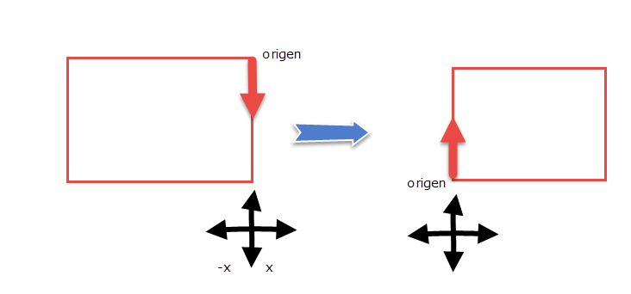
 | En el primer EjecutarReAsignarurvaMocel(DeltaDesplazamiento) seagrega un nuevo modelcurve con el delta desplazmientp
 | se invierte el sentido de la curva

a) n el | en el segundo se vielve a la configuracion inicial, unica forma encontrada de actualizar el largo del recorrido

obs3_ptoDentroTriangulo
https://es.stackoverflow.com/questions/316252/c%C3%B3mo-saber-si-un-punto-esta-dentro-de-un-tri%C3%A1ngulo

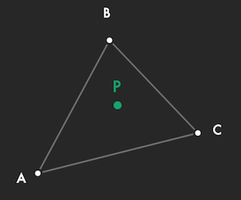

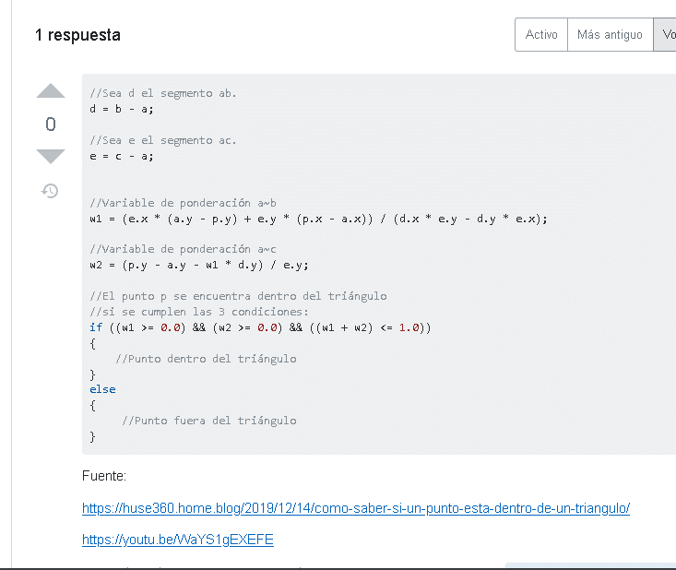

https://huse360.home.blog/2019/12/14/como-saber-si-un-punto-esta-dentro-de-un-triangulo/

